Аксессуары для санок
Аксессуары
(8332)440-974
8(912)734-09-74
г.Киров
E-mail: zakaz@optom-company.ru
www.optom-velo.ru
www.optom-intex.ru
www.optom-sanki.ru
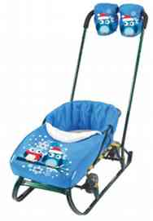 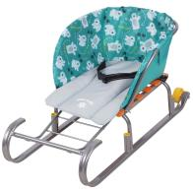
Производитель оставляет за собой право вносить в конструкцию и внешний вид изменения, не ухудшающие качества изделия.
Цена указанная в прайс-листе не является публичной офертой.
Артикул | Наименование | Цвет | Кол-во в упаковке |  | Цена , руб. |  |  | Заказ | Сумма заказа | Внешний вид
 |  |  |  | от 20 тыс. руб. | от 200 тыс. руб. | свыше 500 тыс. руб. | свыше 1млн. руб.
Подробнее
СС1 | Сиденье для санок -верх: бязь -низ: oxford -внутренний утеплитель: поролон -надежно крепится к каркасу санок | бязь цвет в ассортименте | 15 шт (коробка) | 148 | 144 | 140 | 138 |  | 0 | 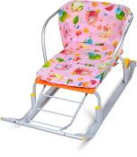
Подробнее
СС2 | Сиденье для санок -с подлокотниками -верх: бязь -низ: ткань с водоотталкивающим покрытием -внутренний утеплитель: поролон -надежно крепится к каркасу санок | бязь цвет в ассортименте | 15 шт (коробка) | 188 | 183 | 178 | 176 |  | 0 | 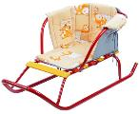
СС2-1 | Сиденье для санок -с подлокотниками -из водоотталкивающей ткани -внутренний утеплитель: поролон -надежно крепится к каркасу санок | принт: с медвежатами на синем | 15 шт (коробка) | 197 | 191 | 185 | 183 |  | 0 | 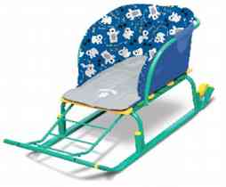
 |  | принт: с медвежатами на изумрудном |  | 197 | 191 | 185 | 183 |  | 0
 |  | принт: вязаный розовый |  | 197 | 191 | 185 | 183 |  | 0
 |  | принт: вязаный бирюзовый |  | 197 | 191 | 185 | 183 |  | 0
 |  | принт: зимний баклажановый |  | 197 | 191 | 185 | 183 |  | 0
 |  | принт: зимний голубой |  | 197 | 191 | 185 | 183 |  | 0
Подробнее
 |  | принт: со снежинками розовый |  | 197 | 191 | 185 | 183 |  | 0
СС2-2 | Сиденье для санок -верх: водоотталкивающий ворсовый материал -низ: водоотталкивающая ткань -внутренний утеплитель: поролон -отделка искусственным мехом -надежно крепится к каркасу санок | рисунок со снежинками голубой | 15 шт (коробка) | 323 | 314 | 305 | 301 |  | 0 | 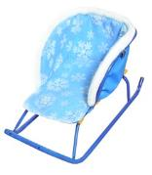
Подробнее
 |  | рисунок со снежинками розовый |  | 323 | 314 | 305 | 301 |  | 0
СС3 | Сиденье для санок с чехлом для ног -из водоотталкивающей ткани -внутренний утеплитель- поролон -с молнией и светоотражающим кантом -надежно крепится к каркасу санок | принт: с медвежатами на синем | 10 шт (коробка) | 356 | 346 | 336 | 332 |  | 0 | 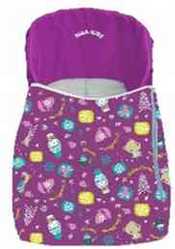
 |  | принт: с медвежатами на изумрудном |  | 356 | 346 | 336 | 332 |  | 0
 |  | принт: вязаный розовый |  | 356 | 346 | 336 | 332 |  | 0
 |  | принт: вязаный бирюзовый |  | 356 | 346 | 336 | 332 |  | 0
 |  | принт: зимний баклажановый |  | 356 | 346 | 336 | 332 |  | 0
 |  | принт: зимний голубой |  | 356 | 346 | 336 | 332 |  | 0
Подробнее
 |  | принт: со снежинками розовый |  | 356 | 346 | 336 | 332 |  | 0
СС3-1 | Сиденье для санок с чехлом для ног -из водоотталкивающей ткани -внутренний утеплитель: поролон -с одной молнией -рисунокна чехле: термонаклейка -надежно крепится к каркасу санок | рисунок со снеговиком орхидея | 10 шт (коробка) | 416 | 404 | 392 | 388 |  | 0 | 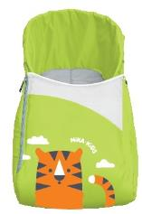
 |  | рисунок с лисичккой изумрудый |  | 416 | 404 | 392 | 388 |  | 0
 |  | рисунок с девочкой и слоном красный |  | 416 | 404 | 392 | 388 |  | 0
 |  | рисунок с медвежонком голубой |  | 416 | 404 | 392 | 388 |  | 0
Подробнее
 |  | рисунок с тигренком лимонный |  | 416 | 404 | 392 | 388 |  | 0
МК | Матрасик универсальный для санок, колясок и автокресел - материал верха: оxford - оборот: спанбонд серый - утеплитель: синтепон - прорези под 5-точечный ремень безопасности - инд. упаковка: пакет 265х350 мм | принт: с медвежатами на изумрудном | 15шт. (коробка) | 121 | 117 | 113 | 112 |  | 0 | 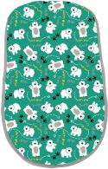
 |  | принт: вязаный бирюзовый |  | 121 | 117 | 113 | 112 |  | 0
Подробнее
 |  | принт: горошек на мятном |  | 121 | 117 | 113 | 112 |  | 0
Подробнее
МК-1 | Матрасик универсальный для санок, колясок и автокресел - верх: ткань полибраш, - оборот: спанбонд серый - утеплитель: синтепон - прорези под 5-точечный ремень безопасности - инд.упаковка: пакет 265х350 мм | серый | 15шт (коробка) | 115 | 112 | 109 | 108 |  | 0 | 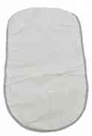
МК-2 | Матрасик универсальный для санок, колясок и автокресел - верх: искуственная замша - оборот: oxford - утеплитель: синтепон, - прорези под 5-точечный ремень безопасности - инд. упаковка: пакет 265х350 мм | серый | 15шт (коробка) | 170 | 165 | 160 | 158 |  | 0 | 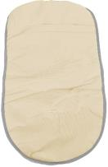
Подробнее
 |  | бежевый |  | 170 | 165 | 160 | 158 |  | 0
Подробнее
МК-3 | Матрасик универсальный для санок, колясок и автокресел - верх: искусственный мех - оборот: oxford - утеплитель: синтепон - прорези под 5-точечный ремень безопасности - инд. упаковка: пакет 265х350 мм | белый | 15шт (коробка) | 208 | 202 | 196 | 194 |  | 0 | 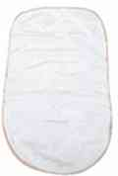
МКО | Матрасик универсальный с отворотами для санок, колясок и автокресел - верх: оxford - оборот: спанбонд серый - утеплитель-синтепон - прорези под 5-точечный ремень безопасности - подходит для детского автомобильного кресла - инд. упаковка: пакет 400х410 мм | принт: с медвежатами на изумрудном | 15шт. (коробка) | 165 | 160 | 155 | 154 |  | 0 | 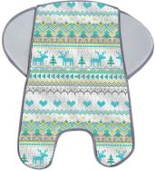
 |  | принт: вязаный бирюзовый |  | 165 | 160 | 155 | 154 |  | 0
Подробнее
 |  | принт: горошек на мятном |  | 165 | 160 | 155 | 154 |  | 0
Подробнее
МКО-Б | Матрасик универсальный с отворотами для санок, колясок и автокресел - верх: бязь - оборот: спанбонд серый - утеплитель: поролон - прорези под 5-точечный ремень безопасности - подходит для детского автомобильного кресла - инд. упаковка: пакет 400х410 мм | бязь цвет в ассортименте | 15шт (коробка) | 175 | 170 | 165 | 163 |  | 0 | 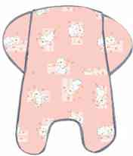
Подробнее
МКО-1 | Матрасик универсальный с отворотамидля санок, колясок и автокресел - верх: ткань полибраш - оборот-спанбонд серый - утеплитель-поролон - прорези под 5-точечный ремень безопасности - подходит для детского автомобильного кресла - инд. упаковка: пакет 400х410 мм | серый | 15шт (коробка) | 167 | 162 | 157 | 156 |  | 0 | 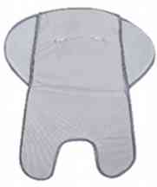
МКО-2 | Матрасик универсальный с отворотами для санок, колясок и автокресел - верх: искусственная замша - оборот: oxford - утеплитель: поролон - прорези под 5-точечный ремень безопасности - подходит для детского автомобильного кресла - инд. упаковка: пакет 400х410 мм | серый | 15шт (коробка) | 208 | 202 | 196 | 194 |  | 0 | 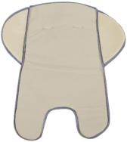
Подробнее
 |  | бежевый |  | 208 | 202 | 196 | 194 |  | 0
Подробнее
МКО-3 | Матрасик универсальный с отворотами для санок, колясок и автокресел - верх: искусственный мех, - оборот: oxford, - утеплитель: поролон, - прорези под 5-точечный ремень безопасности, - подходит для детского автомобильного кресла. - инд. упаковка: пакет 400х410 мм. | Белый | 15шт (коробка) | 236 | 229 | 222 | 220 |  | 0 | 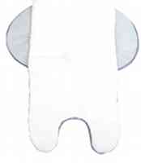
Л1 | Аксессуар люлька-переноска для санок и колясок - жесткое дно - удобные ручки - возможность использовать в качестве вкладыша в санки-коляски - съемный капюшон - молнии для удобства | изумрудный | 5шт (коробка) | 778 | 755 | 732 | 725 |  | 0 | 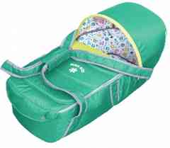
 |  | васильковый |  | 778 | 755 | 732 | 725 |  | 0
 |  | орхидея |  | 778 | 755 | 732 | 725 |  | 0
 |  | лимонный |  | 778 | 755 | 732 | 725 |  | 0
Подробнее
 |  | шоколадный |  | 778 | 755 | 732 | 725 |  | 0
МС1 | Аксессуар муфта для санок - верх-oxford - внутри: искусственный мех - отделка: искусственный мех - крепятся с помощью кнопок | серый | 15шт. (коробка) | 208 | 202 | 196 | 194 |  | 0 | 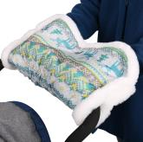
 |  | принт: вязаный бирюзовый |  | 208 | 202 | 196 | 194 |  | 0
Подробнее
 |  | принт: вязанный розовый |  | 208 | 202 | 196 | 194 |  | 0
РС1 | Аксессуар рукавички для санок - верх-oxford - внутри: полибраш - отделка: искусственный мех. - крепятся с помощью кнопок | серый | 15шт. (коробка) | 219 | 213 | 207 | 204 |  | 0 | 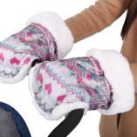
 |  | принт: вязаный бирюзовый |  | 219 | 213 | 207 | 204 |  | 0
Подробнее
 |  | принт: вязанный розовый |  | 219 | 213 | 207 | 204 |  | 0
РС2 | Аксессуар рукавички для санок - верх: oxford - внутри: ткань полибраш, - наполнение синтепон - яркий красочный рисунок | рисунок с медвежонком изумрудный | 15шт. (коробка) | 263 | 255 | 247 | 245 |  | 0 | 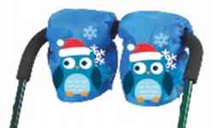
 |  | рисунок с тигренком лимонный |  | 263 | 255 | 247 | 245 |  | 0
Подробнее
 |  | рисункок с совушками гоубой |  | 263 | 255 | 247 | 245 |  | 0
НС 1 | Набор аксессуаров для санок (сиденье+рукавички) - верх: oxford - отделка: искусственный мех, - внутри: ткань полибраш, - наполнение синтепон - яркий красочный рисунок - рукавички крепятся с помощью кнопок | рисунок с медвежонком изумрудный | 5 шт. (коробка) | 767 | 745 | 723 | 715 |  | 0 | 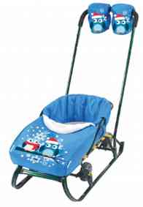
 |  | рисунок с тигренком лимонный |  | 767 | 745 | 723 | 715 |  | 0
Подробнее
 |  | рисункок с совушками гоубой |  | 767 | 745 | 723 | 715 |  | 0
Подробнее
КТ | Конверт-трансформер универсальный для санок и колясок - верх: oxford - внутри-полибраш. - застежка: молния - два положения ножек | красный | 15 шт (коробка) | 460 | 447 | 434 | 429 |  | 0 | 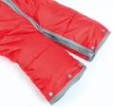 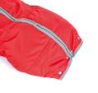 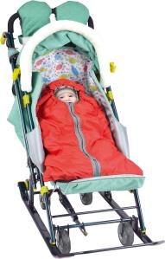
Подробнее
Д1 | Дождевик для санок-колясок - для защиты от ветра и осадков |  | 15шт. (коробка) | 218 | 212 | 206 | 204 |  | 0 | 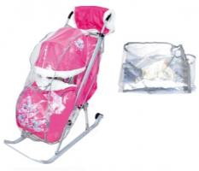
УС30К | Узел крепления колеса к полозу 30мм - подходят для плоских полозьев 30х15, предназначены для удобного перемещения санок по твердой поверхности (асфальт,бетон и т.п.) - цена за пару |  | 10 пар | 130 | 126 | 122 | 121 |  | 0
УС40К | Узел крепления колеса к полозу 40мм - подходят для плоских полозьев 40х15 предназначены для удобного перемещения санок по твердой поверхности (асфальт,бетон и т.п.) - цена за пару |  | 10 пар | 136 | 132 | 128 | 127 |  | 0
 |  |  |  |  |  | Итого |  | 0 | 0

